몬스터
Star Giant 몬스터 시트

이름 | 사이즈(플레이어 함선 기준) | 체력 | 공격력(탄 마다) | 공격패턴 | 특징 | 아이템 드롭률 | 이미지
공벌레형 | 0.6 | 50 | 30 | 연막, 레이저 빔 | 특정 구역을 정찰한다. | 10% | 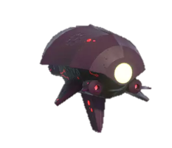
비엔나형 | 0.3 | 30 | 50 | 유도탄 | 유도탄은 격추 가능하다. | 8% | 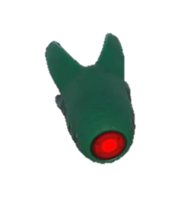
사슴벌레형 | 1.3 | 90 | 8 | 산탄 | 속도가 느리다. | 12% | 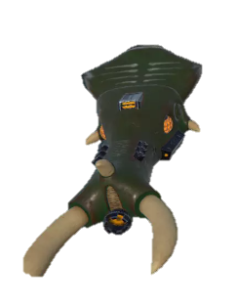
레드A | 0.5 | 50 | 30 | 레이저 총알 | 360도 회전하면서 한발씩 발사한다. | 10% | 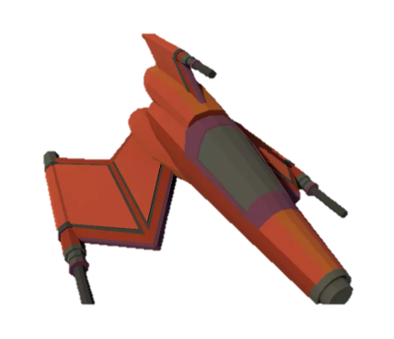
레드B | 0.7 | 60 | 20 | 레이저 총알 | 한번에 두발씩 발사한다. | 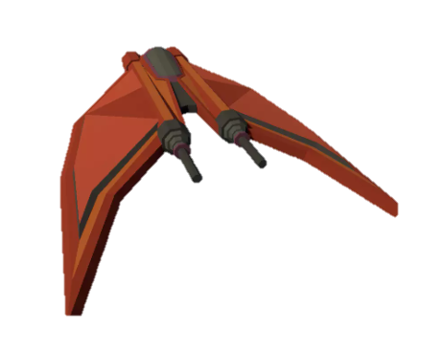 10%

운석
운석

이름 | 사이즈(플레이어 함선 기준) | 체력 | 공격력(탄 마다) | 이미지
운석A | 0.6 | 30 | 30 | 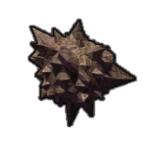
운석B | 0.6 | 30 | 50 | 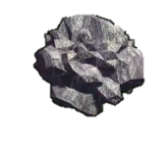
운석C | 0.7 | 35 | 8 | 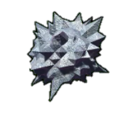
운석D | 1 | 50 | 30 | 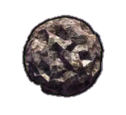
운석E | 1.2 | 60 | 20 | 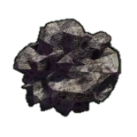

보석
보석

이름 | 사이즈(플레이어 함선 기준) | 공격력(탄 마다) | 특징 | 이미지
에메랄드 | 0.1 | 30 | 기본탄 | 
사파이어 | 0.2 | 50 | 강화된 탄
아만다티움 | 0.05 | 8 | 산탄
오리할콘 | 0.5 | 30 | 유도탄 | 

